Sheet1
YAMATOGAWA図書館だより

 |  |  |  |  | 大和川中学校図書館 令和８年4月
本がみんなを待っています。図書館に、ようこそ！
。

図書館内はルールを守って、気持ちよく
・ | 入室・退室時には手洗いをしっかりと | 図書室について知ってる？
・ | 入館したら入館カードを箱に入れる | Q1 | いつ開いているの？
・ | 人の迷惑にならないように静かに本を読む |  |  | 毎日昼休み
・ | 貸出は早い目に申し込む | Q2 | 何冊借りられますか？
・ | 鞄・筆記具は持ち込まない |  |  | 一人２冊
・ | 飲食禁止 | Q3 | 何日借りられますか？
・ | ソファは一人で静かに使用する |  |  | 1週間

今月の
おすすめ

『人生が変わる「守衛室の師匠」の教え いただきます』
喜多川泰/著 ディスカヴァー２１
あまりの評判のよさに、思わず手に取ってみました。普段何気なく口にしている「いただきます」という言葉から、自分の知らない世界が広がっていくことを主人公は経験します。将来に不安を持ち、やる気をなくして守衛室にバイトにいった彼が、新しい自分に挑戦する気になるまでの道のりを、あなたも一緒に歩いてみませんか？
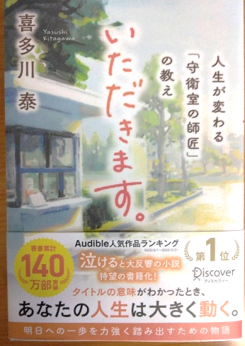

『僕には鳥の言葉がわかる』鈴木俊貴/著 小学館
「言葉を持つのは人間だけ」なんて、アリエナイ。明らかにシジュウカラは言葉で話している、それを証明するまでの研究やアイデアにあふれた実験の繰り返しがすごい。しかもそれを本当に楽しそうに続ける作者から元気がもらえます。
自然にはまだまだ分からないことがいっぱいあるという奥深さに気づかせてくれる本。家の周りの鳥の声が違って聞こえてくるよ。
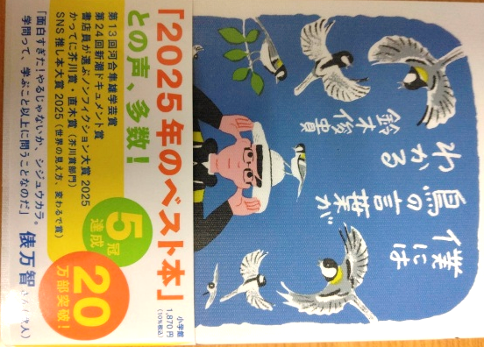

新刊が１３０冊入荷しています。人気シリーズ「ハイキュー！」や「5分後に意外な結末」や、なんと「チ。-地球の運動について（全８巻）」も。ポプラ社の戦国人物伝もコミックス中心で、読みやすいです。

